G0 タイトル画面
画面レイアウト定義
共通情報 | システム名 | リアルフレンド（仮） |  |  | 作成者 | 木下
 | 工程名 | システム設計 |  |  | 作成日付 | 2020-10-06
 | ドキュメント名 | リアルフレンド（仮） 画面レイアウト |  |  | バージョン
書誌情報 | 画面ID | G0-0-0 |  |  | 更新者
 | 画面の名称 | タイトル画面 |  |  | 更新日付
 | 概要 | リアルフレンドにおける共通レイアウトを示す
レイアウト図

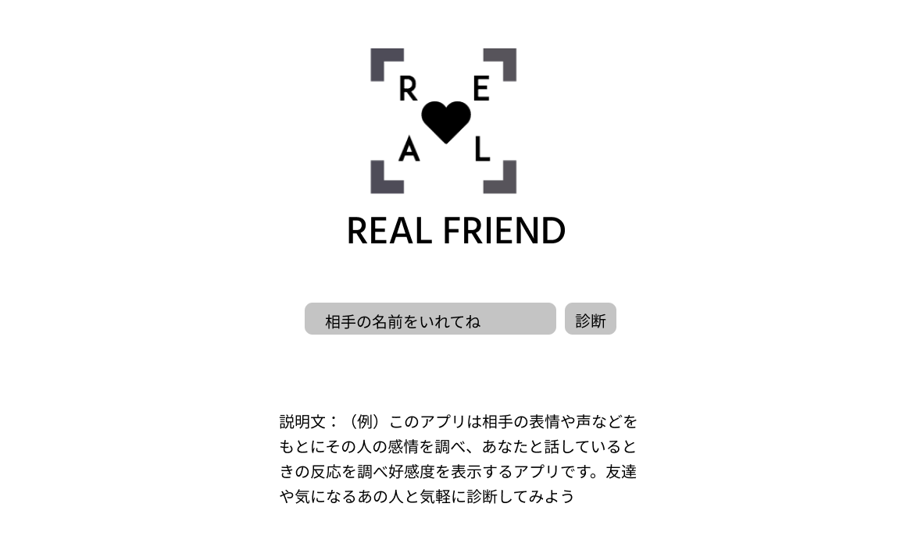

①
②

③

使用する部品
識別ID | ラベル |  | 画面部品の種類 | 表示範囲 | 画面部品の説明
① | 名前入力 |  | テキストボックス |  | 相手の名前を入力させる
② | 診断ボタン |  | ボタン |  | 名前が入力されている時にゲーム画面へ遷移する
③ | 説明 |  | テキスト |  | アプリの説明

操作手順
テキストボックスに診断したい人の名前を入力する
↓
テキストボックスに文字が入ってるときゲーム画面へ遷移する。文字が入っていないと反応しない

G1 ゲーム画面
画面レイアウト定義
共通情報 | システム名 | リアルフレンド（仮） |  |  | 作成者 | 木下
 | 工程名 | システム設計 |  |  | 作成日付 | 2020-10-06
 | ドキュメント名 | リアルフレンド（仮） 画面レイアウト |  |  | バージョン
書誌情報 | 画面ID | G1-0-0 |  |  | 更新者
 | 画面の名称 | ゲーム画面 |  |  | 更新日付
 | 概要 | リアルフレンドにおける共通レイアウトを示す
レイアウト図

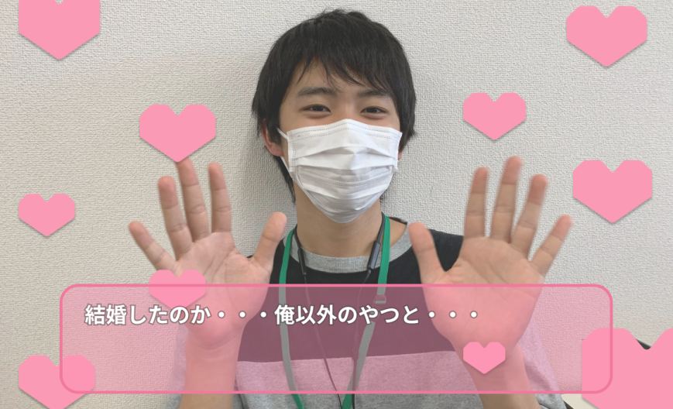

①

使用する部品
識別ID | ラベル |  | 画面部品の種類 | 表示範囲 | 画面部品の説明
① | ステータスメッセージ |  | テキスト |  | 現状の好感度をコメントで表示する

操作手順
カメラが起動する
↓
測定された好感度をテキストに表示する。

G2 結果画面
画面レイアウト定義
共通情報 | システム名 | リアルフレンド（仮） |  |  | 作成者 | 木下
 | 工程名 | システム設計 |  |  | 作成日付 | 2020-10-06
 | ドキュメント名 | リアルフレンド（仮） 画面レイアウト |  |  | バージョン
書誌情報 | 画面ID | G２-0-0 |  |  | 更新者
 | 画面の名称 | 結果画面 |  |  | 更新日付
 | 概要 | リアルフレンドにおける共通レイアウトを示す
レイアウト図

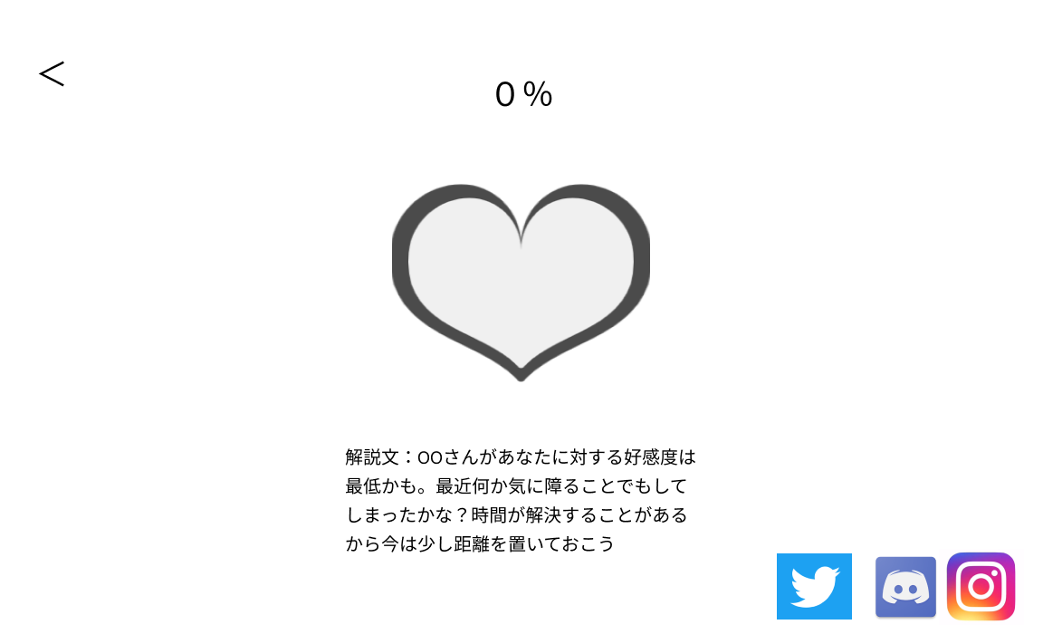

①
②

③

⑤
⑥
⑦

④

使用する部品
識別ID | ラベル |  | 画面部品の種類 | 表示範囲 | 画面部品の説明
① | 戻る |  | ボタン |  | タイトルへと遷移する
② | 好感度 |  | テキスト |  | パーセントで好感度を表す
③ | 好感度パラメータ |  | パラメータ |  | ハートで好感度を表す
④ | 結果メッセージ |  | テキスト |  | 好感度をもとにメッセージを出す
⑤ | twitter |  | 画像 |  | twitterで共有する
⑥ | ディスコ |  | 画像 |  | ディスコで共有する
⑦ | インスタ |  | 画像 |  | インスタで共有する

操作手順
測定された好感度の合計値を％とハートで表示する
好感度に応じた結果メッセージを表示する。
戻るボタンをおすことでタイトルへと遷移する、
おまけとして、Twitterやインスタで共有するのもあり。

G3 ロード画面
画面レイアウト定義
共通情報 | システム名 | リアルフレンド（仮） |  |  | 作成者 | 木下
 | 工程名 | システム設計 |  |  | 作成日付 | 2020-10-06
 | ドキュメント名 | リアルフレンド（仮） 画面レイアウト |  |  | バージョン
書誌情報 | 画面ID | G３-0-0 |  |  | 更新者
 | 画面の名称 | ロード画面 |  |  | 更新日付
 | 概要 | リアルフレンドにおける共通レイアウトを示す
レイアウト図



使用する部品
識別ID | ラベル |  | 画面部品の種類 | 表示範囲 | 画面部品の説明

操作手順
結果表示までの間表示される

G4 ストーリー画面
画面レイアウト定義
共通情報 | システム名 | リアルフレンド（仮） |  |  | 作成者 | 木下
 | 工程名 | システム設計 |  |  | 作成日付 | 2020-11-27
 | ドキュメント名 | リアルフレンド（仮） 画面レイアウト |  |  | バージョン
書誌情報 | 画面ID | G4-0-0 |  |  | 更新者
 | 画面の名称 | ストーリー画面 |  |  | 更新日付
 | 概要 | リアルフレンドにおける共通レイアウトを示す
レイアウト図

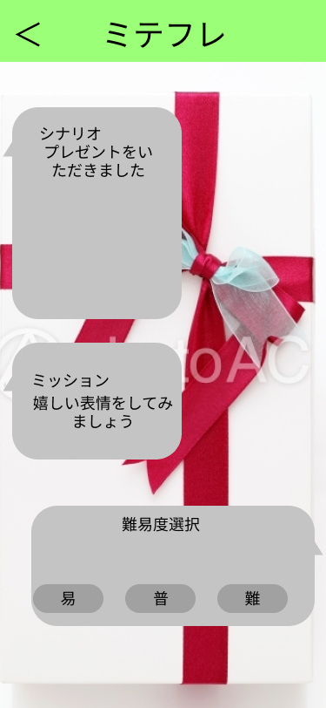

使用する部品
識別ID | ラベル |  | 画面部品の種類 | 表示範囲 | 画面部品の説明
① | 戻る |  | ボタン |  | タイトル画面へ遷移するボタン
② | ストーリーテキスト |  | テキスト |  | ストーリーを表示する
③ | ミッション |  | テキスト |  | 表現して欲しい顔をテキストで表示
④ | 難易度選択 |  | ボタン、テキスト |  | 難易度を選択する

操作手順
タイトル画面から遷移され、ストーリーテキスト、ミッション、難易度選択が表示される
難易度選択で適当な難易度を選択し、ボタンが押されるとミニゲーム画面へ遷移する
戻るボタンを押すとタイトル画面へ遷移する

G5 ミニゲーム画面
画面レイアウト定義
共通情報 | システム名 | リアルフレンド（仮） |  |  | 作成者 | 藤家
 | 工程名 | システム設計 |  |  | 作成日付 | 2020-11-24
 | ドキュメント名 | リアルフレンド（仮） 画面レイアウト |  |  | バージョン
書誌情報 | 画面ID | G5-0-0 |  |  | 更新者
 | 画面の名称 | ミニゲーム画面 |  |  | 更新日付
 | 概要 | リアルフレンドにおける共通レイアウトを示す
レイアウト図

①

使用する部品
識別ID | ラベル |  | 画面部品の種類 | 表示範囲 | 画面部品の説明
① | ステータスメッセージ |  | テキスト |  | 測定された感情を表示する

操作手順
カメラが起動する
↓
測定された感情をテキストに表示する。

G6 ミニゲーム結果画面
画面レイアウト定義
共通情報 | システム名 | リアルフレンド（仮） |  |  | 作成者 | 木下
 | 工程名 | システム設計 |  |  | 作成日付 | 2020-11-27
 | ドキュメント名 | リアルフレンド（仮） 画面レイアウト |  |  | バージョン
書誌情報 | 画面ID | G6-0-0 |  |  | 更新者
 | 画面の名称 | ミニゲーム結果画面 |  |  | 更新日付
 | 概要 | リアルフレンドにおける共通レイアウトを示す
レイアウト図

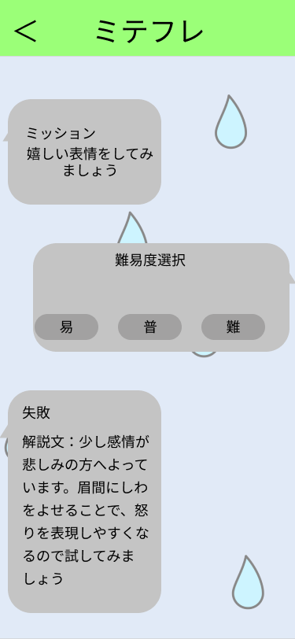

使用する部品
識別ID | ラベル |  | 画面部品の種類 | 表示範囲 | 画面部品の説明
① | 戻る |  | ボタン |  | タイトル画面へ遷移する
② | ミッション |  | テキスト |  | 表現して欲しい顔をテキストで表示
③ | 難易度選択 |  | ボタン、テキスト |  | 難易度を選択する（反応はしない）
④ | 結果 |  | テキスト |  | 結果をもとにメッセージを表示する

操作手順
ロード画面の後に遷移される
表示される内容としてはミッション、難易度選択、結果を表示する
戻るボタンを押すことでタイトル画面へ遷移する

この画面で難易度選択のボタンを押すことはできない

